0.1.0
序号 | 简要描述 | 补充描述 | 重现几率 | 几人局 | 第几轮什么阶段 | 你的角色 | 你的当轮顺位 | BUG截图
1 | 快速点击桌位会分身 | 分身会占一个位置，还能开局 | 必定 | 6~8 |  | 所有 |  | 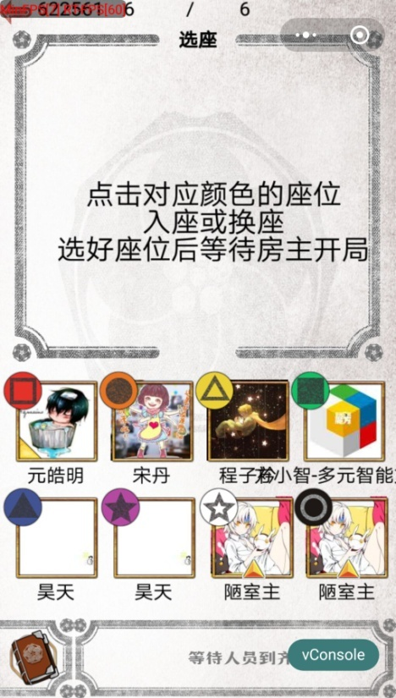
2 | 方震历史记录没有 | 只有被药不然偷袭了才会有个”被药不然偷袭“ | 必定 | 6 | 2 | 方震
3 | 许愿技能有一个没有显示 | 而且这个信息具有问题 | 必定 | 6 | 1~3 | 许愿 |  | 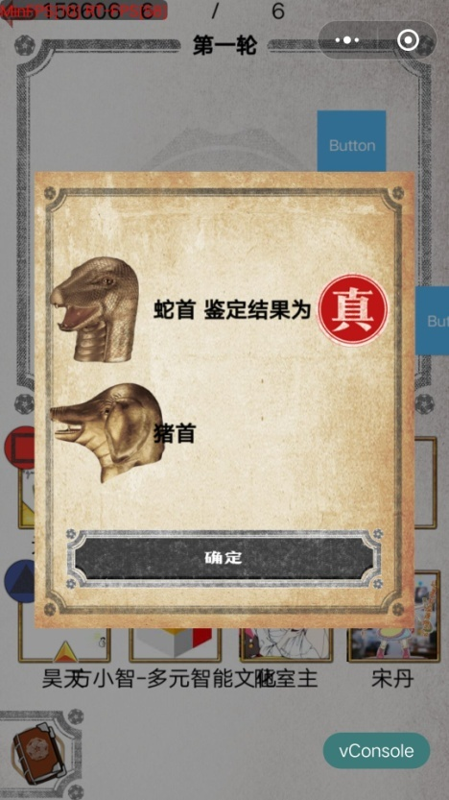
4 | 许愿历史记录显示了有问题的结果 | 两个一样的结果，除了被药不然偷袭后 | 必定 | 6 | 1~3 | 许愿 |  | 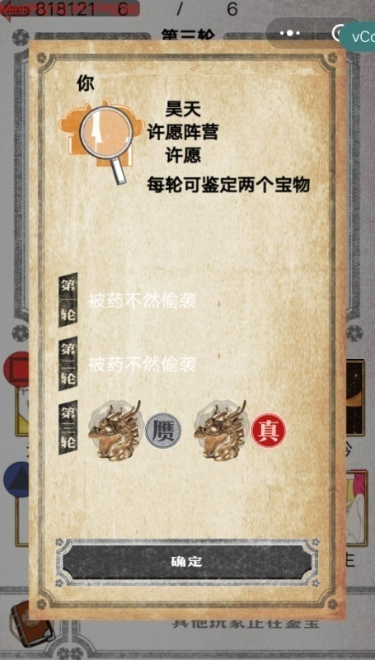
5 | 许愿技能不用选择就可以点确定 |  |  |  |  | 许愿
6 | 无法选择角色 | 选了以后没反应 | 小螃蟹的手机 | 8
7 | 无法更换角色 | 选了一个角色以后再选别的显示已经被人选了（但实际情况是没人选） | 有时候 | 6
8 | 正常操作显示无法鉴定（木户加奈），但是查看历史记录会出现鉴定结果 |  |  | 6 | 1 | 木户加奈 | 5 | 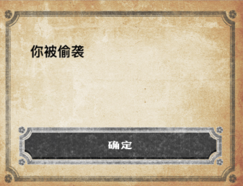 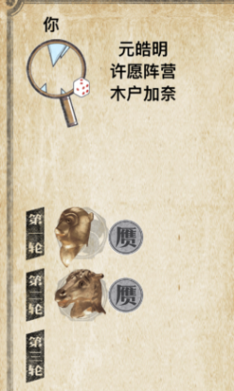
9 | 关掉微信后再次打开，已经退出游戏房进入开始界面，切出游戏以后再进入不能继续游戏，界面卡住 |  |  |  |  | 黄烟烟
10 | 鉴定以后没有显示鉴定结果 |  |  |  | 3 | 木户加奈 |  | 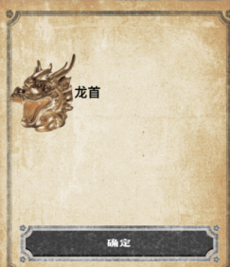
11 | 不关微信重开一局会留下之前对局里的残影 |  | 必定 |  |  | 黄烟烟
12 | 6人局选角色出现了郑国渠和姬云浮 |  | 必定 |  |  |  |  | 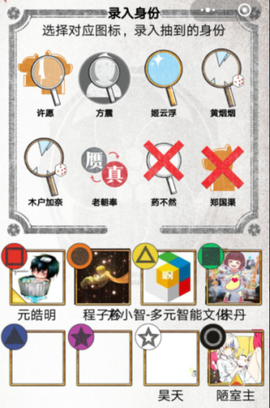
13 | 游戏忽然卡住无法继续 | 点击无反应 | 偶尔 |  |  | 木户加奈
14 | 老朝奉最后一名技能用不了 | 双系统都会出现 | 小概率 | 6 | 第1轮自己鉴宝 | 老朝奉 | 6 | 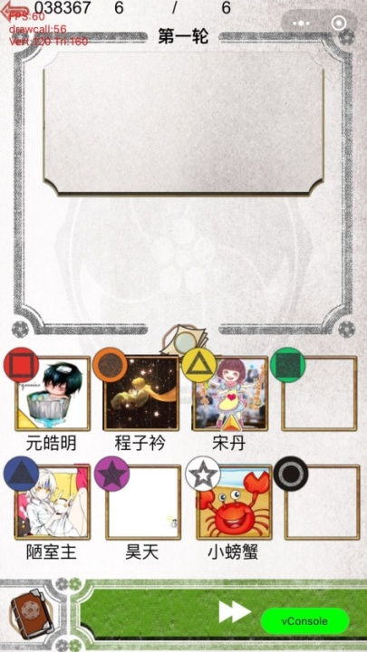
15 | 看不到同阵营，也看不到第二局的情况 | 双系统都会出现 | 必定 | 6 | 不论什么阶段都会 | 老朝奉 药不然 | 任何 | 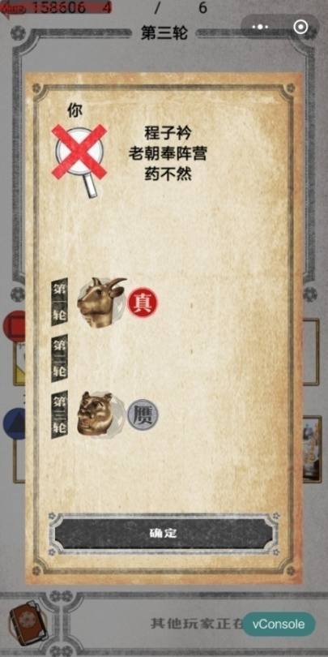
16 | 鉴定如果不点兽首就跳过 | 双系统都会出现 | 必定 | 6 | 不论什么阶段都会 | 任何人 | 任何 | 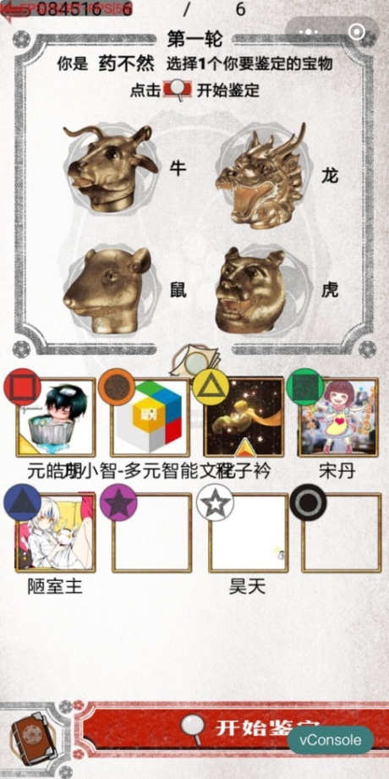
17 | 药不然技能会出现AOE | 药不然对老朝凤使用了技能，木户加奈也被偷袭了 | 小概率 | 6 | 第2轮自己鉴宝 | 任何人 | 2
18 | 老朝奉被药不然偷袭游戏无法进行 | 双系统都会出现 | 大概率 | 6 | 第2轮自己鉴宝 | 老朝奉 | 5
19 | 老朝奉最后一名被偷袭会无法用技能 | 双系统都会出现 | 必定 | 6 | 第2轮自己鉴宝 | 老朝奉 | 6
20 | 同一轮有两人被偷袭，其中包含老朝奉，老朝奉会无法指定人 | 双系统都会出现 | 必定 | 6 | 第2轮自己鉴宝 | 老朝奉 | 6
UI、配置等问题
1 | 身份描述问题 | 每个角色的身份描述都有问题 | 必定 | 6~8 | 身份选择阶段 | 都有
2 | 图片问题 |  | 必定
3 | 名字太长遮挡其他玩家名字 |  | 必定
4 | 结束后的计分界面
5
7 | 投票以后第一的兽首不显示 |  | 必定 |  | 每次 |  |  | 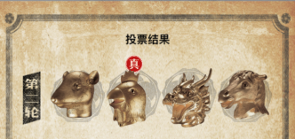

0.1.2
序号 | 简要描述 | 补充描述 | 重现几率 | 几人局 | 第几轮什么阶段 | 你的角色 | 你的当轮顺位 | BUG截图
1 | 游戏中做局，默认开局是两人局 |  | 必定
2 | 如果太长时间没有行动，游戏会掉 |  | 必定 | 8
3 | 历史记录中，姬云浮的显示的两次都是被偷袭 | 在第一局中，姬云浮鉴了宝，第二局才被偷袭 | 必定 | 8
4 | 许愿鉴宝结果有问题 |  | 必定
5 | 方震没有历史记录 | 被药不然偷袭了就有
6 | 姬云浮和许愿被药不然连坐了 |  | 必定
7 | 姬云浮被偷袭后，未来显示的东西错误 | 应该显示为无法鉴定 | 必定
11 | 只鉴定了第一轮，历史记录却出现了第三轮的鉴定结果 |  | 小几率 | 7 | 1 | 郑国渠 |  | 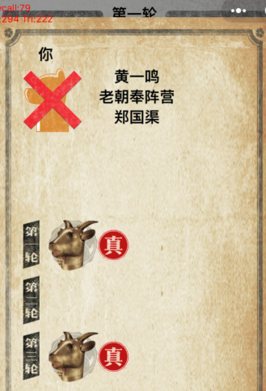
12 | 被药不然偷袭以后不能鉴定，但技能可以用 | 被偷袭后用盖宝技能，木户加奈和黄烟烟始终无法鉴定，老朝奉偶尔会无法鉴定 | 必定 | 7 | 1,2 | 郑国渠 |  | 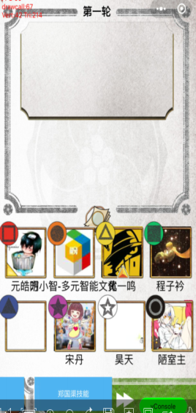
13 | 老朝奉最后一名的时候进行不了发言环节 | 双系统都会出现 | 小概率 | 7 | 第1轮自己鉴宝 | 老朝奉 | 7 | 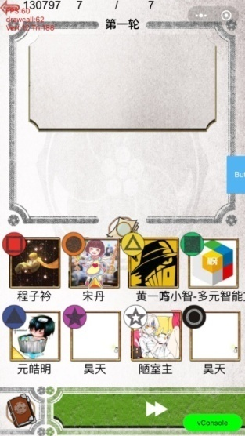
14 | 药不然鉴定的时候兽首印花图标会多 | 安卓 | 小概率 | 8 | 第1轮自己鉴宝 | 药不然 | 2
15 | 药不然偷袭姬云浮，许愿也受技能影响 | 双系统都会出现 | 小概率 | 8 | 第2轮自己鉴宝 | 药不然 | 5

